关系图
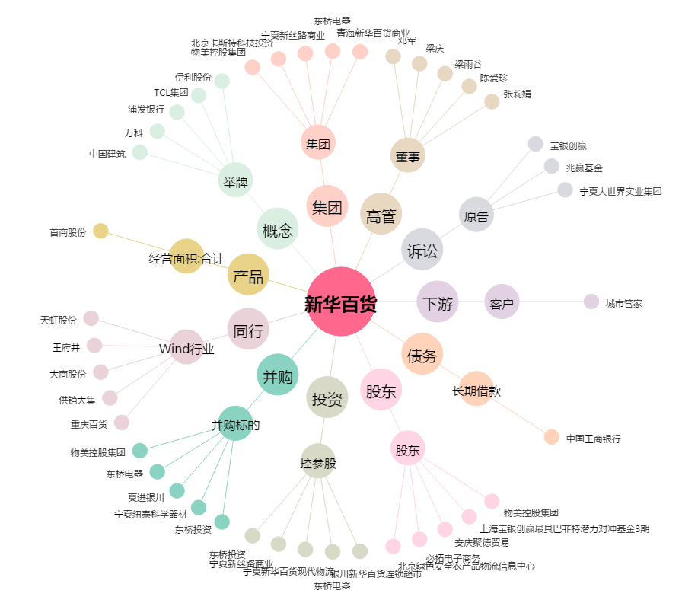
新华百货[600785.SH] - 关系概览图

